主功能項目
是否對應 規費基本資料管理 罰鍰基本資料管理
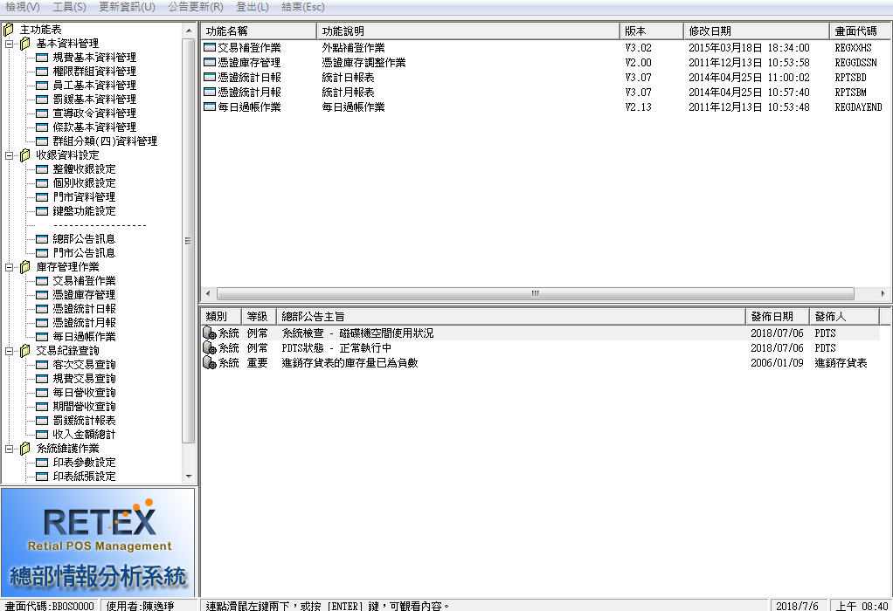
 | 報表 | 基本資料管理 | 規費基本資料管理
交易補登作業 |  |  | 權限群組資料管理
各項費用科目表 |  |  | 員工基本資料管理
刷員工識別卡
客次交易查詢 |  |  | 罰緩基本資料管理
庫存管理 |  |  | 宣導政令資料管理
過帳作業 |  |  | 條款基本資料管理
規費交易查詢 | 印鑑證明單日 |  | 群組分類(四)資料管理
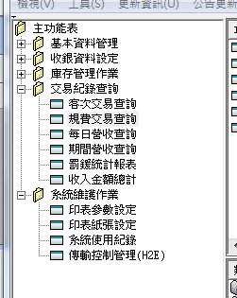
 | 門牌證明單月 | 收銀資料設定 | 整體收銀設定
1.繳費 2.退費
罰緩統計報表 | 罰緩交易明細表 |  | 個別收銀設定
繳費
退費
統計日報 | 戶政規費收據統計 |  | 門市資料管理
 | 使用收入憑證報告單 |  | 鍵盤功能設定
憑證統計月報 | 戶政規費收據統計 |  | --------------------------------
 | 使用收入憑證報告單 |  | 總部公告訊息
 | 戶政規費電腦系統收據 |  | 門市公告訊息
條款基本資料管理 |  | 庫存管作業 | 交易補登作業
罰緩基本資料管理 |  |  | 憑證庫存管理
收入金額總計 | 收入金額總計表 |  | 憑證統計日報
選取收據號碼
 |  |  | 憑證統計月報
選取交易項目
 |  |  | 每日過帳作業
 |  | 交易紀錄查詢 | 客次交易查詢
每日營收查詢
期間營收查詢
收入金額查詢 這三個功能是否還有使用 還是只需要報表就行了
 |  |  | 規費交易查詢
 |  |  | 每日營收查詢
 |  |  | 期間營收查詢
繳交現金
退出金額
 |  |  | 罰緩統計報表
 |  |  | 收入金額總計
 |  | 系統維護作業 | 印表參數設定
 |  |  | 印表紙張設定
好像還有一些功能
1.打印收據編號
2.列印收據

交易補登
查詢 |  | 表格 | 其他
指定日期 | F1 | 補登日期 | 筆數
指定機台 | F1 | 機台代碼 | 作廢筆數
有刪除和修改按鈕
刪除等於作廢嗎 修改是會退費嗎
收款類別 | 下拉選單 | 收銀人員 | 金額(不含作廢)
收銀人員 | F1 | 規費代碼
規費代碼 | F1 | 規費名稱
 |  | 起始號碼
這個功能有需要由繳費機收金額嗎
 |  | 收款別
外部人員匯入資料的功能是交易補登嗎?
 |  | 單價
 |  | 張數
 |  | 總金額
下面還有
補登時間會在過帳之後嗎?

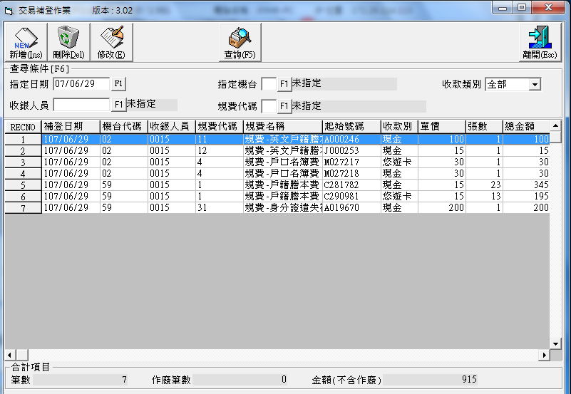

 |  |  |  | 收款別 | 現金 | 悠遊卡

新增
補登日期 | F1
機台代碼 | F1
收銀人員 | F1
憑證狀態 | 下拉選單
規費代碼 | F1
收款類別 | 下拉選單
罰緩項目 | 鎖定輸入
條款項目 | 鎖定輸入
規費單價 | 反黑
規費數量
規費小計 | 反黑
起始序號

各項費用科目表
驗證
狀態
這兩個欄位的定義
查詢 |  | 表格 |  | 其他
指定代碼 |  | 代碼 |  | 合計項目
指定名稱 |  | 規費項目名稱
指定排序 | 下拉選單 | 規費金額
 |  | 驗證
 |  | 編修單價
 |  | 電腦收據
 |  | 罰緩備註
 |  | 項目描述 | \
 |  | 狀態
 |  | 規費群組

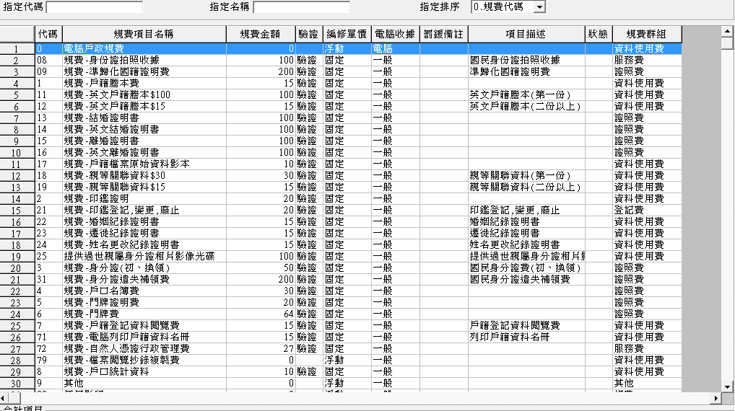

驗證 | 驗證
編修單價 | 浮動 | 固定
電腦收據 | 電腦 | 一般
規費群組 | 資料使用費 | 服務費 | 證照費 | 登記費 | 其他 | 規費 | 罰緩 | 考試報名費

客次交易查詢
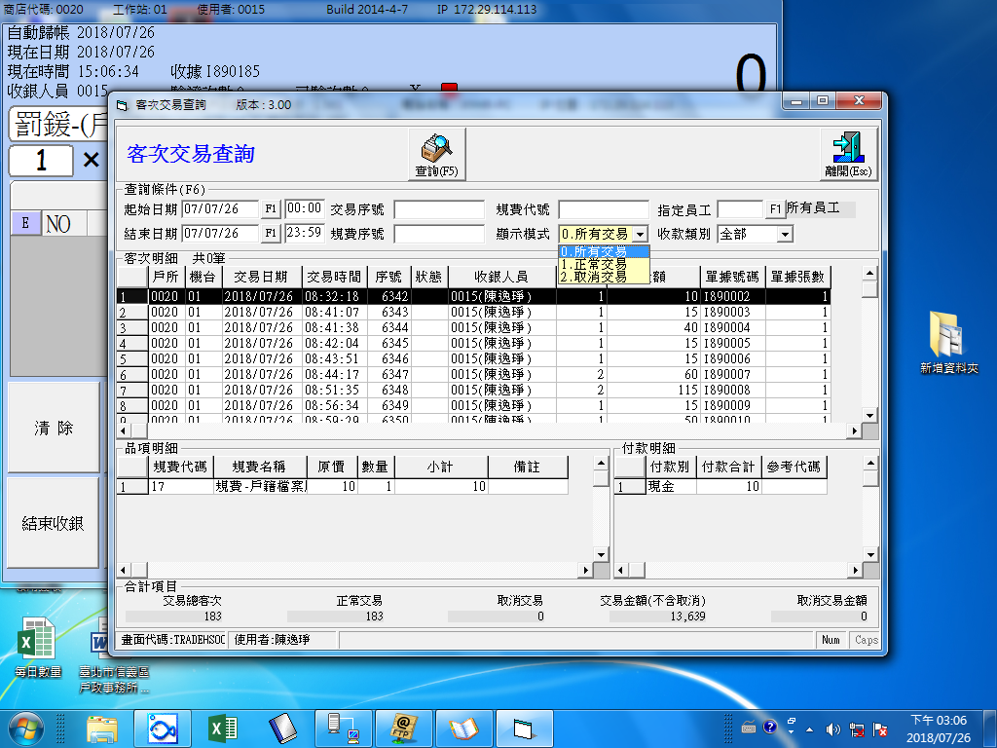
查詢 |  | 表格 | 其他
 |  |  | 交易總客次
主檔 |  |  | 正常交易
 |  |  | 取消交易
起始日期 | F1 | 戶所 | 交易金額(不含取消)
查詢條件裡面的顯示模式 0.所有交易 還有其他的嗎
起始時間 |  | 機台 | 取消交易金額 | 狀態 | 作廢
結束日期 | F1 | 交易日期 |  | 付款別
結束時間 |  | 交易時間
交易序號 |  | 序號
表格裡面的
序號是我們自己定義的流水號嗎
單據號碼是不是有編碼規則
規費序號 |  | 狀態
規費代號 |  | 收銀人員
顯示模式 | 下拉選單 | 品項數
指定員工 | F1 | 金額
收款類別 | 下拉選單 | 單據號碼
 |  | 單據張數

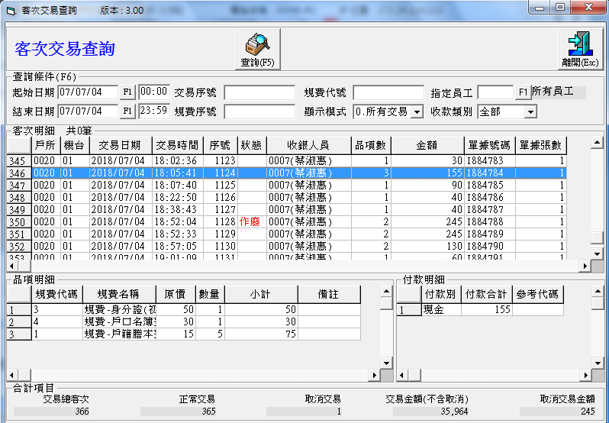
明細

品項明細

是否就是各項費用科目表的內容
 |  | 規費代碼
 |  | 規費名稱
 |  | 原價
 |  | 數量
 |  | 小計
 |  | 備註

付款明細

參考代碼的定義是
 |  | 付款別
 |  | 付款合計
 |  | 參考代碼

庫存管理
功能鍵有
換工作站
分解
合併
這三個分別的功能是??
無編輯功能
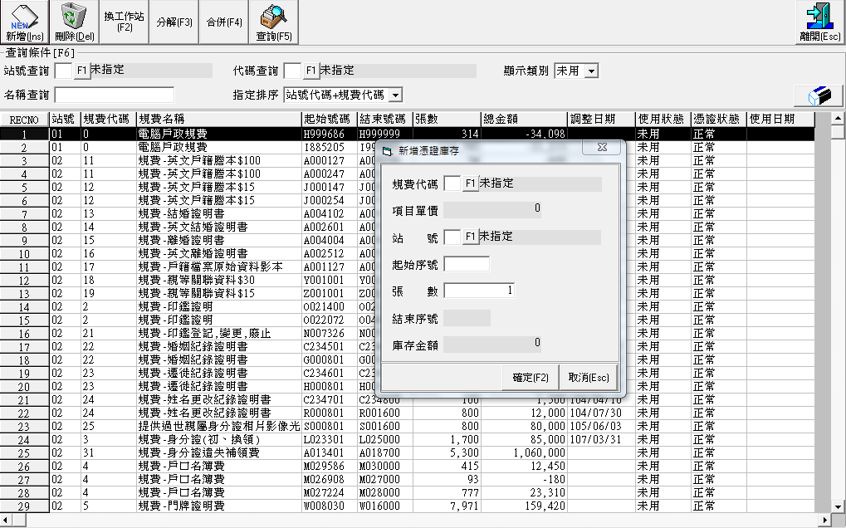
查詢 |  | 表格 | 其他
站號查詢 | F1 | 站號 | 筆數
名稱查詢 |  | 規費代碼
代碼查詢 | F1 | 規費名稱
指定排序 | 下拉選單 | 起始號嗎
顯示類別 | 下拉選單 | 結束號碼
 |  | 張數
調整日期的定義
 |  | 總金額
刪除有什麼條件限制嗎? 例如
已使用過
 |  | 調整日期
使用狀態跟憑證狀態的定義
 |  | 使用狀態
 |  | 憑證狀態
使用日期的定義
 |  | 使用日期

新增有什麼條件限制嗎? 例如
號碼重複
張數過多

新增

規費代碼 | F1
項目單價 | 反黑
站號 | F1
起始序號
張數
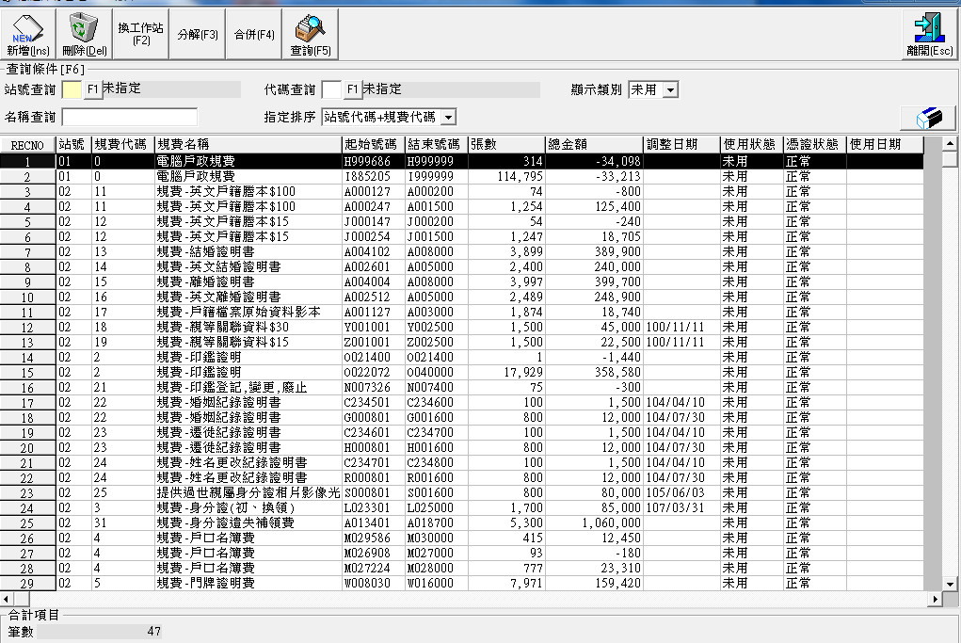
結束序號 | 反黑 |  |  | \\
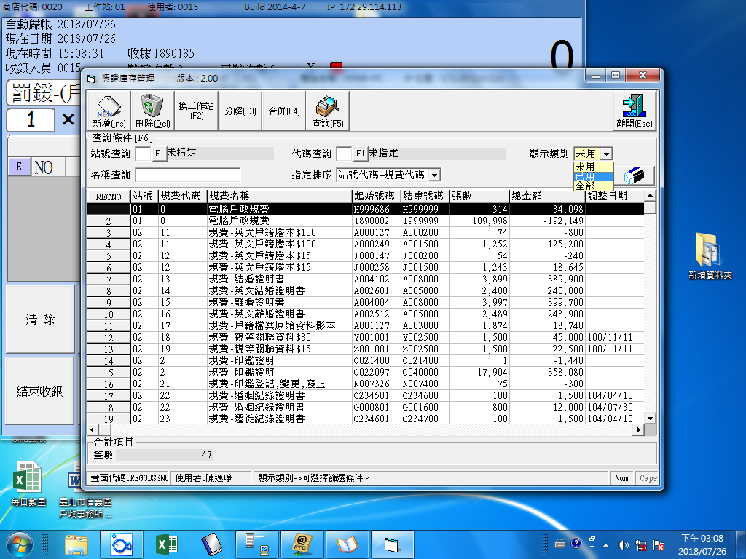
庫存金額 | 反黑

過帳作業
過帳有什麼條件限制嗎? 例如
過帳後無法再交易
過帳後可否取消過帳(取消過帳的限制)
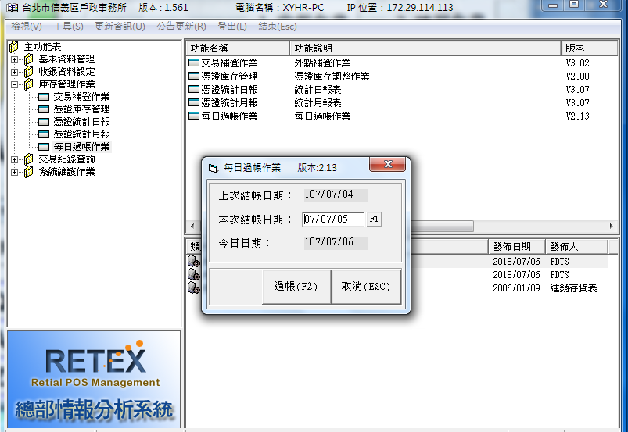
上次結帳日期 | 反黑
本次結帳日期 | F1
今日日期 | 反黑

規費交易查詢
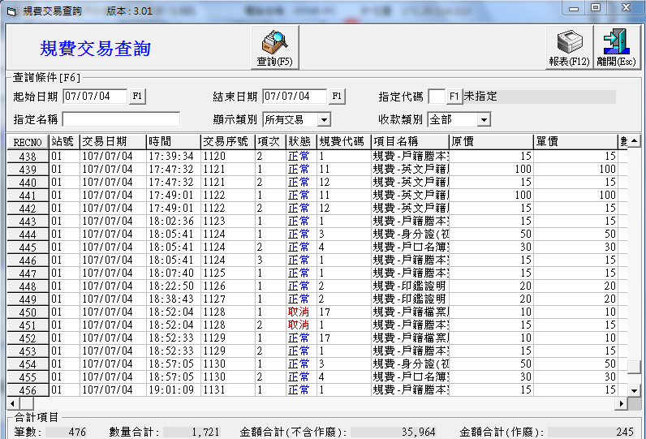
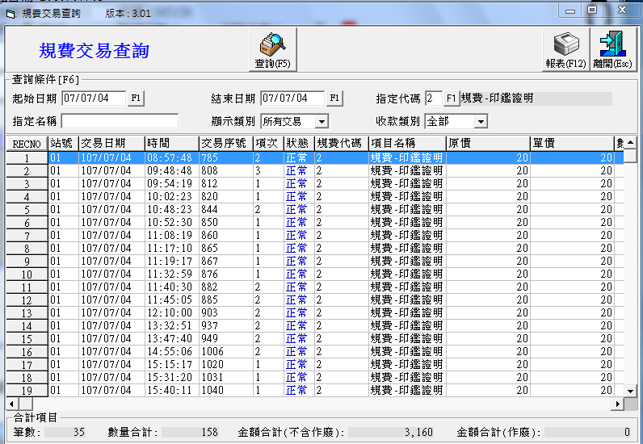
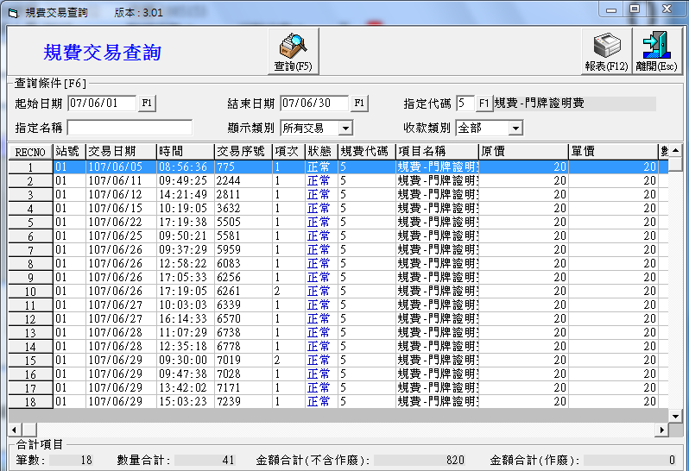
查詢 |  | 表格 | 其他 | 報表
起始日期 | F1 | 站號 | 筆數 | 站號
結束日期 | F1 | 交易日期 | 數量合計 | 交易日期
指定代碼 | F1 | 時間 | 金額合計(不含作廢) | 時間
指定名稱 |  | 交易序號 | 金額合計(作廢) | 交易序號
狀態的定義是?
顯示類別 | 下拉選單 | 項次 |  | 項次
收款類別 | 下拉選單 | 狀態 |  | 狀態
 |  | 規費代碼 |  | 規費代碼
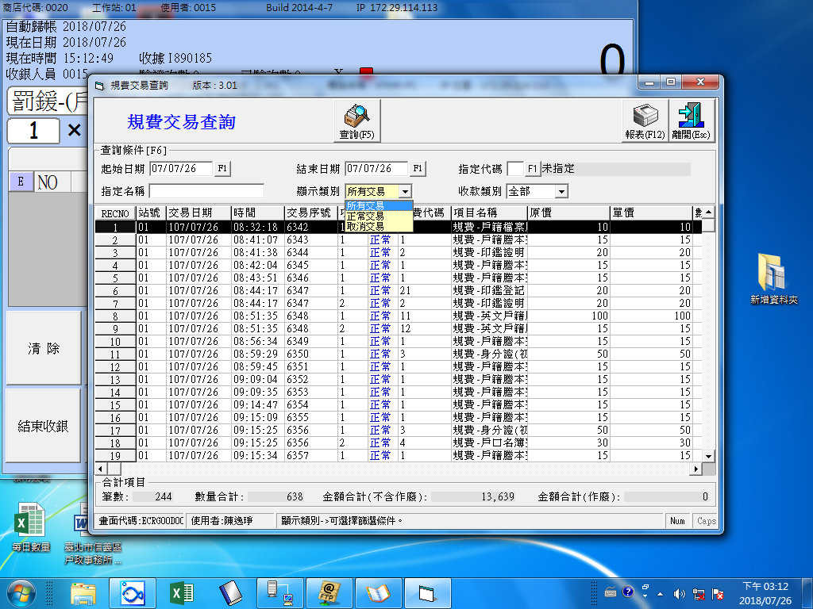
 |  | 項目名稱 |  | 項目名稱
查詢條件 顯示類別是什麼類別
 |  | 原價 |  | 原價
 |  | 單價 |  | 單價
下面還有 是否跟報表一樣
 |  |  |  | 數量
查詢條件 收款類別是 現金 悠遊卡
 |  |  |  | 折扣
 |  |  |  | 小計
 |  |  |  | 現金
 |  |  |  | 悠遊卡
 |  |  |  | 收銀人員
 |  |  |  | 規費序號
 |  |  |  | 備註項目

罰緩統計報表
罰緩的項目 是否在各項費用科目表裡面
查詢 |  | 表格 | 其他 | 報表
起始日期 | F1 | 罰緩編號 | 筆數 | 罰緩編號
結束日期 | F1 | 罰緩名稱 | 數量總計 | 罰緩名稱
 |  | 條款編號 | 金額總計 | 條款編號
 |  | 適用條款 |  | 適用條款
 |  | 數量 |  | 數量
 |  | 金額小計 |  | 金額小計
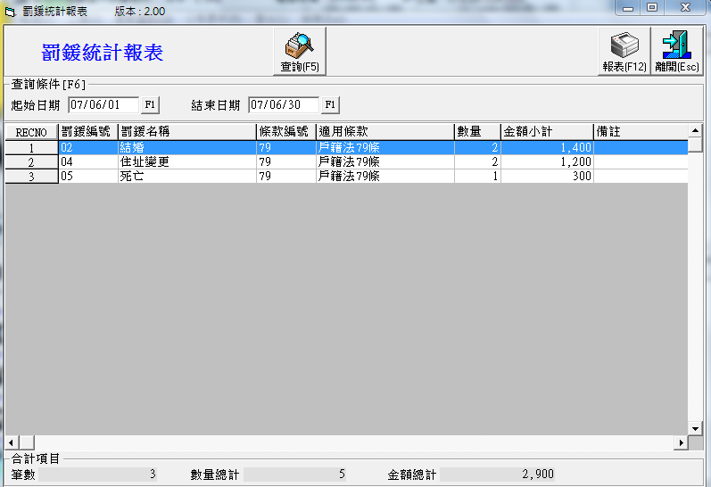
 |  | 備註 |  | 備註
下面還有 是否跟報表一樣

統計日報
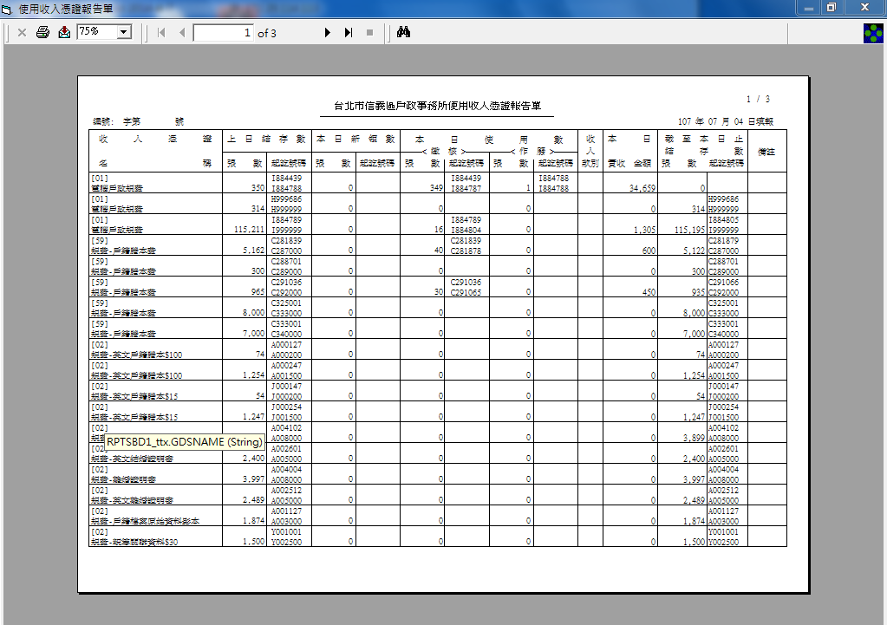
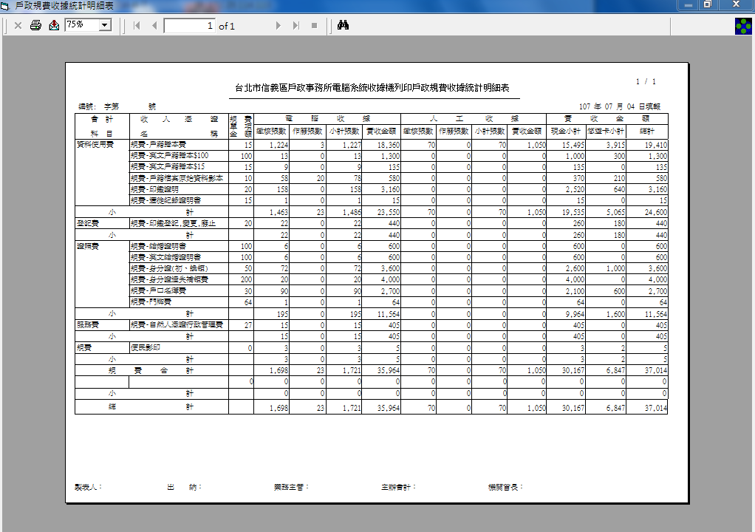

憑證統計月報
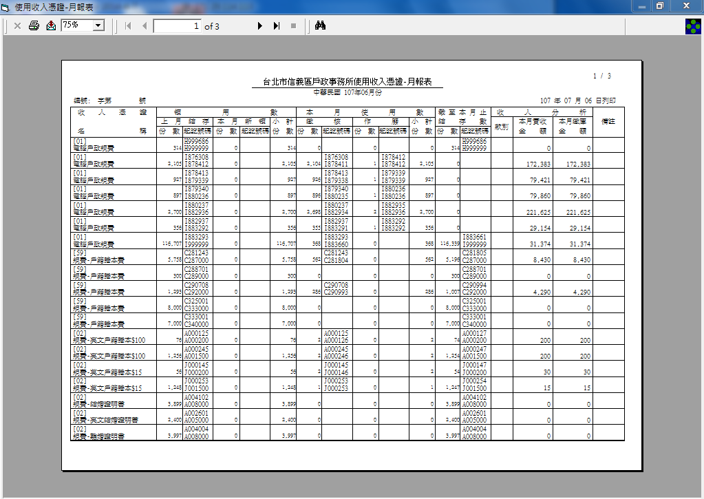
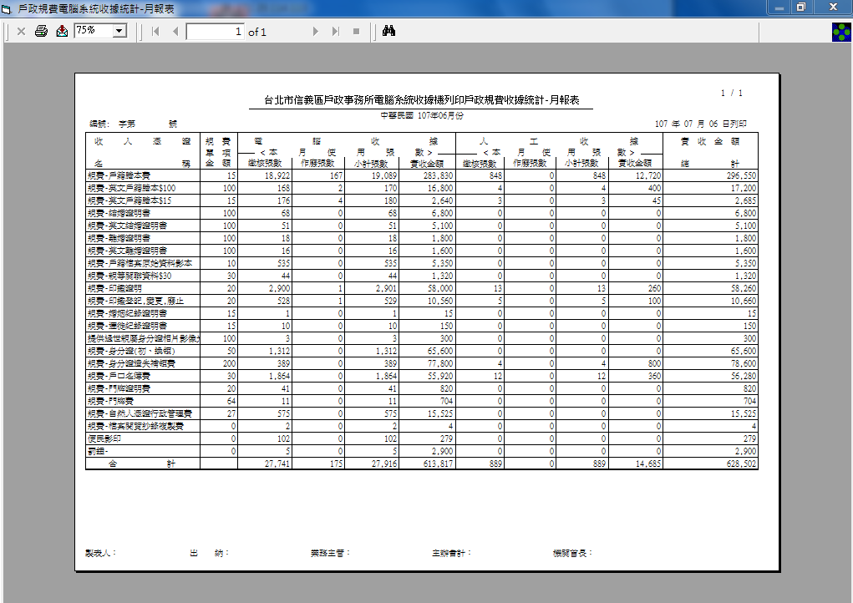

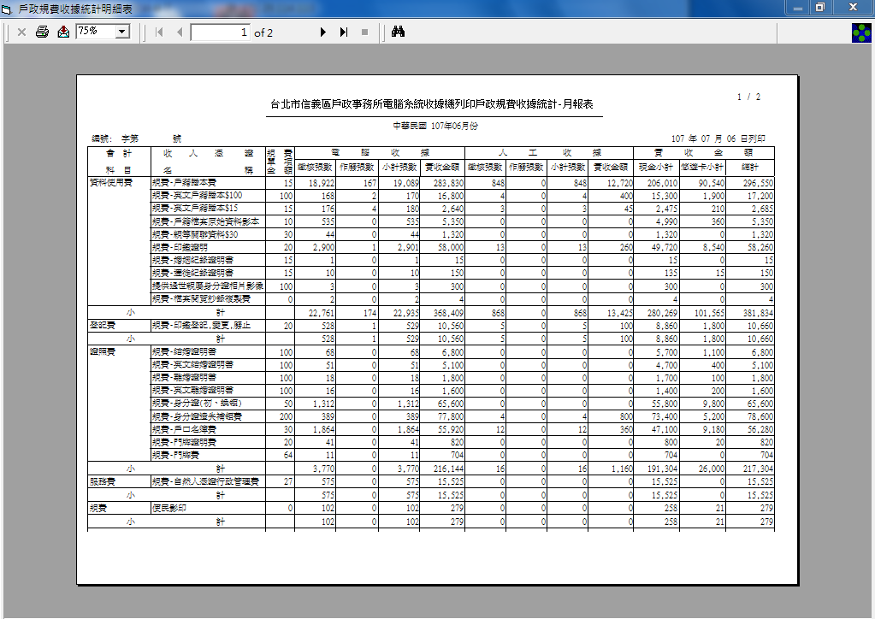

卡片更換
忘記帶卡或更換卡片
人員編號
人員姓名
卡片編號

進入後台更換卡片

編輯該人員的卡片資料

存檔後就可以拿更換後的卡片進行繳費

